关系图
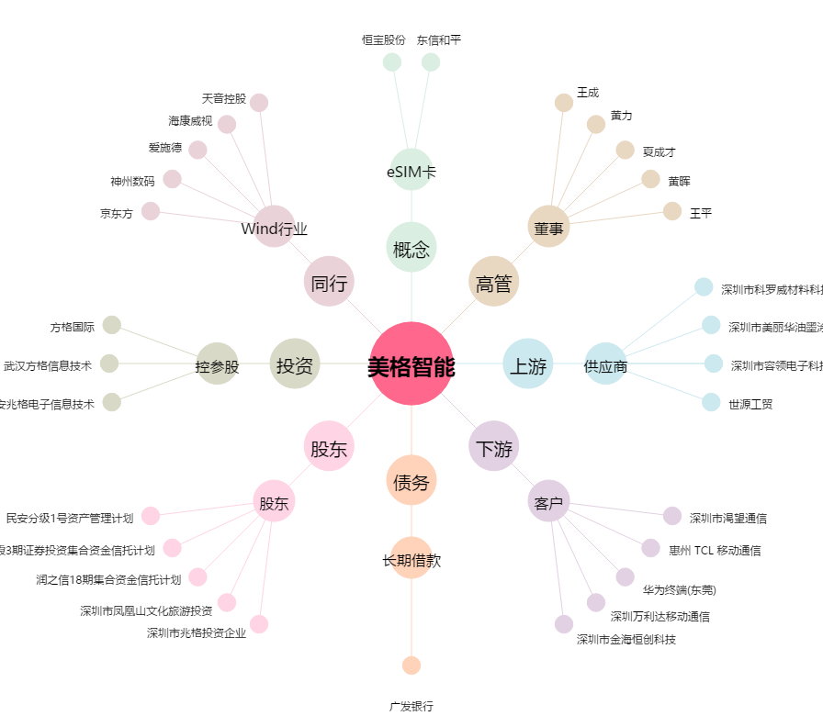
美格智能[002881.SZ] - 关系概览图

